Sheet1
1. 그래프
테크닉에 따라 항목에 따라 범례에 표시여부가 결정되야 합니다.
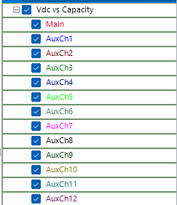

 | X축이든 Y축이든 아래 항목에 표시라고 되어 있으면 범례에 main aux* 표시
테크닉 | Zreal | -Zimg | |z| | Z-ph | Yreal | -Yimg | |Y| | Yph | Log|Z| | Log|Y| | Rs(R-C) | Cs(R-C) |  | Cp(R|C) | Q(R-L) | Vdc | Idc | Temp | Load | Power | Capacity | Energy | Eoc
EIS | 표시 | 표시 | 표시 | 표시 | 표시 | 표시 | 표시 | 표시 | 표시 | 표시 | 표시 | 표시 | 표시 | 표시 | 표시
QIS | 표시 | 표시 | 표시 | 표시 | 표시 | 표시 | 표시 | 표시 | 표시 | 표시 | 표시 | 표시 | 표시 | 표시 | 표시
HFR | 표시 | 표시 | 표시 | 표시 | 표시 | 표시 | 표시 | 표시 | 표시 | 표시 | 표시 | 표시 | 표시 | 표시 | 표시
PRR | 표시
MON |  |  |  |  |  |  |  |  |  |  |  |  |  |  |  | 표시 |  | 표시 |  |  |  |  | 표시
DCH |  |  |  |  |  |  |  |  |  |  |  |  |  |  |  | 표시 | 표시 | 표시 | 표시 | 표시 | 표시 | 표시 | 표시

2. 데이터 에디터 |  | 아래 0으로 된 항목은 0으로 표시하든 NA로 표시하든.

테크닉 | index | test time | cycle no | cycle time | current | voltage | power | load | capacity | energy | a01_v | frequency | zre | zim | a1zre | z1rm | temp | Eoc | Range
EIS |  |  |  |  | 0 | 0 | 0 | 0 | 0 | 0 | 0
QIS |  |  |  |  | 0 | 0 | 0 | 0 | 0 | 0 | 0
HFR |  |  |  |  | 0 |  | 0 | 0 | 0 | 0 | 0
PRR |  |  |  |  | 0 | 0 | 0 | 0 | 0 | 0 | 0
MON |  |  |  |  |  |  | 0 | 0 | 0 | 0 |  | 0 | 0 | 0 | 0 | 0
DCH |  |  |  |  |  |  |  |  |  |  |  | 0 | 0 | 0 | 0 | 0

tool tip에 / 로 표시한것은 모두 , 로 바꾸어 주세요. 예

 |  |  | Rs,Cs vs. Frequency Graph

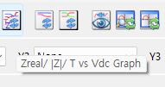

 |  |  | Zreal,|Z|,T vs Vdc Graph

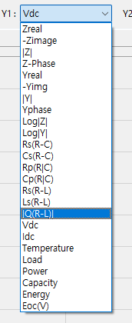

 |  |  | |Q(R-L)| => 절대값 없애고 Q(R-L) 로 표기하세요

